Jeu
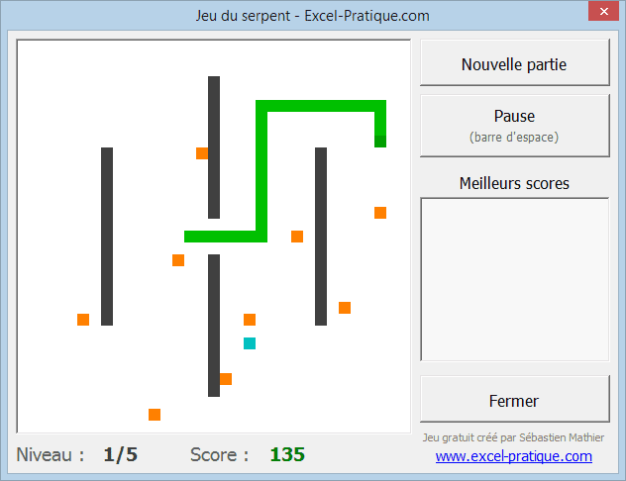
Jeu

Guidez le serpent à l'aide des touches directionnelles et ramassez un maximum d'éléments (orange/bleu) tout en évitant les obstacles (noir) et les bords de la carte. Au bout d'un certain temps, les éléments oranges cesseront de réapparaître, il vous suffira alors de ramasser les éléments restants pour passer au niveau suivant.

Objectif

Ramassez un maximum d'éléments avant qu'ils ne cessent de réapparaître. Les éléments oranges offrent 5 points par niveau (donc par exemple 5 points au niveau 1, 15 points au niveau 3) et l'élément bleu plus difficile à ramasser offre 5 fois plus de points qu'un élément orange.

Aperçu niveau 1

